상품제안서
락앤락 키링 트라이탄 보틀 350/500ml | 상품코드: S48010

 |  |  |  |  |  |  | 02-713-8555 | www.synergygift.co.kr
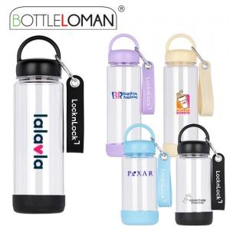

【상세/제작정보】 | <span style="font-size: 14pt;">* 구성품중 키링은 "네임텍"으로 사용가능합니다.</span><br><span style="font-size: 14pt;">* 트라이탄 재질의 제품으로 냉온겸용으로 사용이 가능합니다.</span><br><span style="font-size: 14pt;">* 스트랩구성으로 휴대가 편리하여 야외활동에 유용하게 사용이 가능합니다.</span><br><span style="font-size: 14pt;">* 개별인박스 및 선물포장지는 예고없이 변경될 수 있습니다.</span><br>

【인쇄/포장옵션】 | 실크 / 포장지포장

【공급단가】 | 수량 | 50~ | 100~ | 500~ | 1,000~ | 3,000~
*VAT별도 | 350ml | 4,290원 | 4,120원 | 3,830원 | 3,760원 | 3,690원
 | 500ml | 4,550원 | 4,380원 | 4,060원 | 3,990원 | 3,920원

【상품 URL】 | https://www.synergygift.co.kr:443/src/goods_detail.php?gdno=48010

